Sheet1
システム全体改修(Nâng cấp toàn bộ hệ thống)

 | ■概要 |  |  |  |  |  |  |  |  |  |  | ■Overview
 |  | 現在使用されている販売に使われているシステムを見直し、ファイルベースで動いているシステムから |  |  |  |  |  |  |  |  |  |  | Đánh giá lại hệ thống hiện đang được sử dụng để bán hàng, khi chuyển sang hệ thống gần mới dùng
 |  | データベースを用いた最近のシステムに移行と、サイトデザインを最近の作りにリニューアルする。 |  |  |  |  |  |  |  |  |  |  | database từ hệ thống đang hoạt động bằng file-based, thì ta sẽ tạo mới thành thiết kế mới nhất.

 | ■対象のWebサイト(Website đối tượng)
 |  | 大きく以下の３つ (Có 3 điểm lớn)
 |  | １．会員制ゴールド通信販売(Trang bán hàng online thành viên gold)
 |  |  | https://www.bigflower.co.jp/ktoday.htm
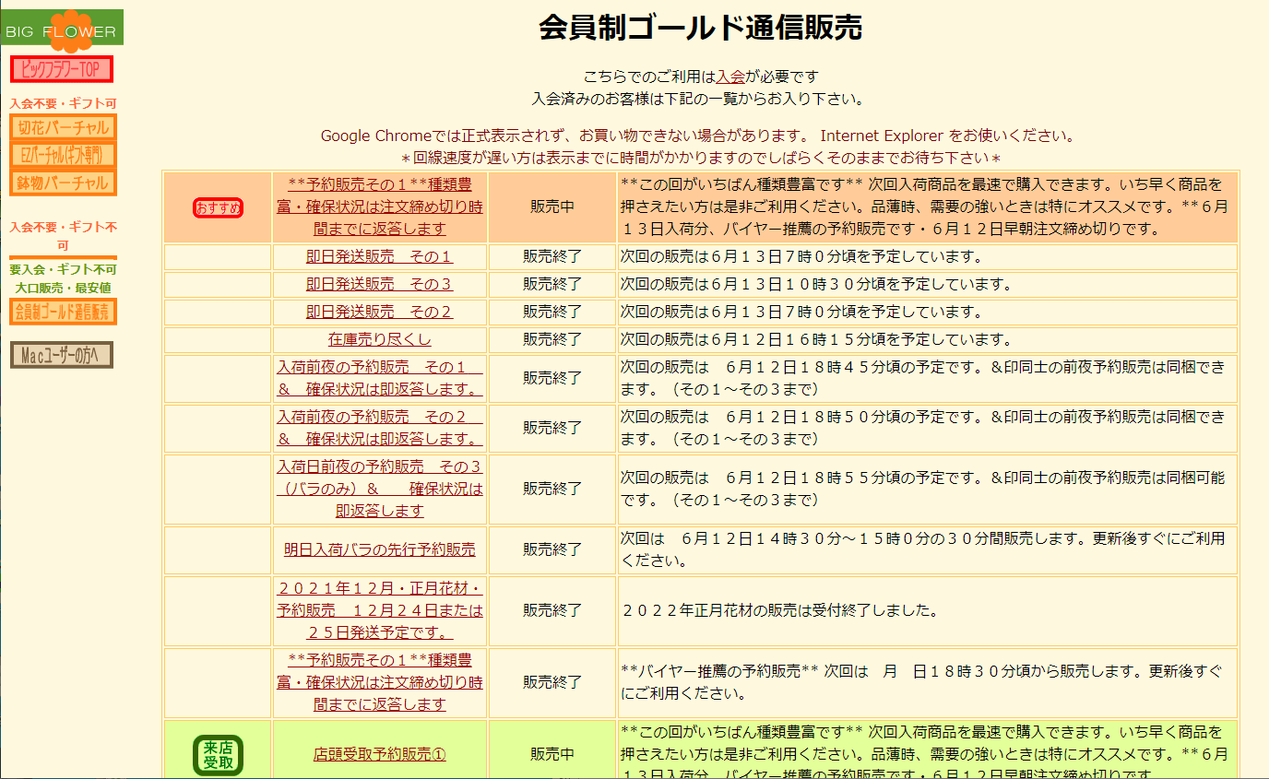

 |  | ２．先取りバーチャル (virtual Preemption)
 |  |  | https://www.bigflower.co.jp/v/ktoday.htm

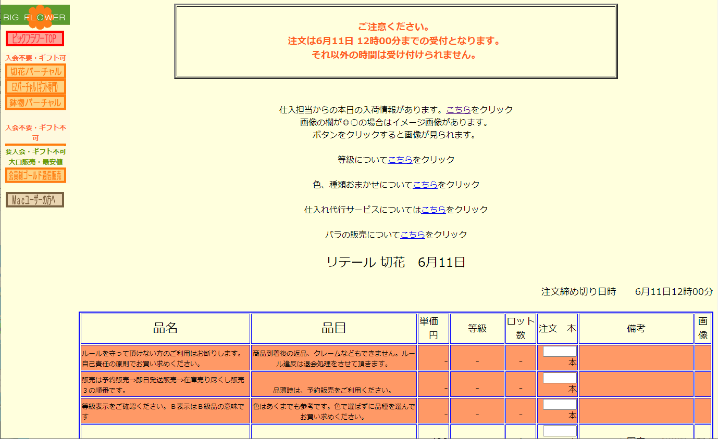

 |  | ３．リテール(Retail)
 |  |  | https://www.bigflower.co.jp/rrtoday.htm



user
 | ■現状の構成(Mô hình hiện nay)
Đặt hàng
CGI
サーバー
Webサイト
javascript

Thông tin kho
admin

Làm bằng tay
gửi mail

 |  |  | ・CGIにより処理が動いている (đang xử lý hoạt động bằng file CGI)
 |  |  | ・情報反映（在庫反映）はファイルをサーバーに手作業でアップしている (Thông tin phản ánh(phản ánh kho hàng) là đang up file lên server bằng tay)

user
 | ■改修後のシステム (Hệ thống sau khi nân cấp)
Đặt hàng
javascript
Xử lý Batch
サーバー
Webサイト

Thông tin kho
admin
gửi mail

1. Muốn nhập thông tin kho hàng cho server bằng xử lý batch
２．Muốn sử dụng react quản lý Server-based
３．Muốn tối ưu hóa thiết kế

 |  |  | 要求 |  |  |  |  |  |  |  |  |  |  | Yêu cầu
 |  |  |  | １．バッチ処理でサーバーに在庫情報を取り込みたい |  |  |  |  |  |  |  |  |  |  | １．Muốn nhập thông tin kho hàng cho server bằng xử lý batch
 |  |  |  |  | 現状、サーバーにファイルを置いている形となりますが、回収後は自動で（バッチ処理などで）、DBに反映したい |  |  |  |  |  |  |  |  |  |  | Hiện tại, file được đặt trên máy chủ, nhưng sau khi tìm hiểu, tôi muốn tự động phản ánh nó trong DB (bằng cách xử lý batch, v.v.).
 |  |  |  | ２．Reactを使ってサーバーベースの管理にしたい |  |  |  |  |  |  |  |  |  |  | ２．Muốn sử dụng react quản lý Server-based
 |  |  |  |  | 現状CGIで動いているが、Reactを使ってサーバーベースの管理にしたい |  |  |  |  |  |  |  |  |  |  | Hiện nay đang hoạt động bằng file CGI nhưng tôi muốn sử dụng react quản lý server-based
 |  |  |  | ３．デザインを最新化したい |  |  |  |  |  |  |  |  |  |  | ３．Muốn tối ưu hóa thiết kế
 |  |  |  |  | デザインが古いため、モダンなデザインにしたい（デザインはお任せいたします。） |  |  |  |  |  |  |  |  |  |  | Vì thiết kế hiện nay là cũ nên muốn bạn、Tạo mới thiết kế.

 | ■画面詳細(Chi tiết màn hình)

 |  | No. |  | 画面名(Tên màn hình) |  |  |  |  | URL |  |  |  |  |  |  |  | 説明(Description)
 |  | 1 |  | 会員制ゴールド通信販売 (Bán hàng online thành viên gold) |  |  |  |  | https://www.bigflower.co.jp/ktoday.htm |  |  |  |  |  |  |  | 会員制ゴールド通信販売のメニュー画面 (Màn hình menu bán hàng online cho thành viên gold)
 |  | 1-2 |  | 即日発送販売 その１ (Bán và giao hàng cùng ngày other 1) |  |  |  |  | https://www.bigflower.co.jp/buyer/kaisen02.htm |  |  |  |  |  |  |  | 会員制ゴールド通信販売のメニュー画面 (Màn hình menu bán hàng online cho thành viên gold)
 |  | 1-3 |  | 即日発送販売 その３(Bán và giao hàng cùng ngày other 3) |  |  |  |  | https://www.bigflower.co.jp/buyer/kaisen03.htm |  |  |  |  |  |  |  | 会員制ゴールド通信販売のメニュー画面 (Màn hình menu bán hàng online cho thành viên gold)
 |  | 1-4 |  | 即日発送販売 その２(Bán và giao hàng cùng ngày other 2) |  |  |  |  | https://www.bigflower.co.jp/buyer/kaisen04.htm |  |  |  |  |  |  |  | 会員制ゴールド通信販売のメニュー画面 (Màn hình menu bán hàng online cho thành viên gold)
 |  | 1-5 |  | 在庫売り尽くし(Bán hết kho hàng) |  |  |  |  | https://www.bigflower.co.jp/buyer/kaisen05.htm |  |  |  |  |  |  |  | 会員制ゴールド通信販売のメニュー画面 (Màn hình menu bán hàng online cho thành viên gold)
 |  | 1-6 |  | 入荷前夜の予約販売 その１(Đặt hàng trước đêm nhập kho other1) |  |  |  |  | https://www.bigflower.co.jp/buyer/kaisen06.htm |  |  |  |  |  |  |  | 会員制ゴールド通信販売のメニュー画面 (Màn hình menu bán hàng online cho thành viên gold)
 |  | 1-7 |  | 入荷前夜の予約販売 その２(Đặt hàng trước đêm nhập kho other2) |  |  |  |  | https://www.bigflower.co.jp/buyer/kaisen07.htm |  |  |  |  |  |  |  | 会員制ゴールド通信販売のメニュー画面 (Màn hình menu bán hàng online cho thành viên gold)
 |  | 1-8 |  | 入荷前夜の予約販売 その３(Đặt hàng trước đêm nhập kho other3) |  |  |  |  | https://www.bigflower.co.jp/buyer/kaisen09.htm |  |  |  |  |  |  |  | 会員制ゴールド通信販売のメニュー画面 (Màn hình menu bán hàng online cho thành viên gold)
 |  | 1-9 |  | 明日入荷バラの先行予約販売 (Đặt trước hoa hồng nhập hàng ngày mai) |  |  |  |  | https://www.bigflower.co.jp/buyer/kaisen10.htm |  |  |  |  |  |  |  | 会員制ゴールド通信販売のメニュー画面 (Màn hình menu bán hàng online cho thành viên gold)
 |  | 1-10 |  | ２０２１年１２月・正月花材・予約販売(Đặt trước/nguyên liệu hoa ngày tết/2021-12) |  |  |  |  | https://www.bigflower.co.jp/buyer/kaisen11.htm |  |  |  |  |  |  |  | 会員制ゴールド通信販売のメニュー画面 (Màn hình menu bán hàng online cho thành viên gold)
 |  | 1-11 |  | 予約販売その１ (Đặt trước other1) |  |  |  |  | https://www.bigflower.co.jp/buyer/kaisen13.htm |  |  |  |  |  |  |  | 会員制ゴールド通信販売のメニュー画面 (Màn hình menu bán hàng online cho thành viên gold)
 |  | 1-12 |  | 店頭受取予約販売① (Đặt trước nhận cho cửa hàng 1) |  |  |  |  | https://www.bigflower.co.jp/buyer/kaisen15.htm |  |  |  |  |  |  |  | 会員制ゴールド通信販売のメニュー画面 (Màn hình menu bán hàng online cho thành viên gold)
 |  | 1-13 |  | 店頭受取予約販売② (Đặt trước nhận cho cửa hàng 2) |  |  |  |  | https://www.bigflower.co.jp/buyer/kaisen16.htm |  |  |  |  |  |  |  | 会員制ゴールド通信販売のメニュー画面 (Màn hình menu bán hàng online cho thành viên gold)
 |  | 1-14 |  | 店頭受取予約販売③ (Đặt trước nhận cho cửa hàng 3) |  |  |  |  | https://www.bigflower.co.jp/buyer/kaisen17.htm |  |  |  |  |  |  |  | 会員制ゴールド通信販売のメニュー画面 (Màn hình menu bán hàng online cho thành viên gold)
 |  | 1-15 |  | 店頭受取予約販売④ (Đặt trước nhận cho cửa hàng 4) |  |  |  |  | https://www.bigflower.co.jp/buyer/kaisen18.htm |  |  |  |  |  |  |  | 会員制ゴールド通信販売のメニュー画面 (Màn hình menu bán hàng online cho thành viên gold)
 |  | 2 |  | 先取りバーチャル (virtual Preemption) |  |  |  |  | https://www.bigflower.co.jp/v/ktoday.htm |  |  |  |  |  |  |  | 先取りバーチャルメニュー画面 (Màn hình menu của vitral preemption)
 |  | 2-1 |  | バーチャルショップ先行特別割引販売 (giảm giá đặc biệt trước cho shop ảo) |  |  |  |  | https://www.bigflower.co.jp/buyer/kaisen20.htm |  |  |  |  |  |  |  | 先取りバーチャル販売の注文画面 (Màn hình order của vitrual preemption)
 |  | 2-2 |  | バーチャルショップ先行特別割引販売その２(giảm giá đặc biệt trước cho shop ảo other) |  |  |  |  | https://www.bigflower.co.jp/buyer/kaisen21.htm |  |  |  |  |  |  |  | 先取りバーチャル販売の注文画面 (Màn hình order của vitrual preemption)
 |  | 3-3 |  | テスト用販売データ (Data bán dùng để test) |  |  |  |  | https://www.bigflower.co.jp/buyer/kaisen23.htm |  |  |  |  |  |  |  | 先取りバーチャル販売の注文画面 (Màn hình order của vitrual preemption)
 |  | 3 |  | リテール (Retail) |  |  |  |  | https://www.bigflower.co.jp/rrtoday.htm |  |  |  |  |  |  |  | リテール販売注文画面 (Màn hình đặt hàng retail)

 | ■現状の処理方法 |  |  |  |  |  |  |  | ■Phương pháp xử lý hiện tại
 |  |  | 画面表示は、「***.htm」ファイルをそのまま表示している |  |  |  |  |  |  |  | Màn hình hiển thị là đang hiển thị nguyên cái file ***.htm
 |  |  | jsファイルに記載のcgiファイルでサーバー側の動作を行っている |  |  |  |  |  |  |  | Đang thực hiện hoạt động về file server bằng file cgi ghi cho file js

 | ■現状のファイル構成 |  |  |  |  |  |  |  | ■Cấu tạo file hiện tại
 |  | 1.会員制ゴールド通信販売 |  |  |  |  |  |  |  | 1. Bán hàng online cho thành viên gold
 |  |  | 1-2 即日発送販売 その１のファイル構成 |  |  |  |  |  |  |  | Bán hàng vận chuyển trong ngày - cấu tạo file other 1
 |  |  | https://www.bigflower.co.jp/buyer/kaisen02.htm |  |  |  |  |  |  |  | https://www.bigflower.co.jp/buyer/kaisen02.htm
 |  |  |  | top
 |  |  |  | ┃ | buyer
 |  |  |  | ┃ | ┣ | js
 |  |  |  | ┃ | ┃ | ┣ | KGazou02.js | …使用していない？(Đang không sử dụng?)
 |  |  |  | ┃ | ┃ | ┣ | KSouba02A.js | …締め切り日時などが記載されている。使用していない？(Đang được mô tả ngày giờ hết hạn. Đang không được sử dụng?)
 |  |  |  | ┃ | ┃ | ┣ | KSouba02B.js | …商品情報が記載されている (Đang được mô tả thông tin sản phẩm)
 |  |  |  | ┃ | ┃ | ┣ | Zaiko02.js | …在庫数の配列が記載されている(Đang được mô tả mảng(array số hàng trong kho))
 |  |  |  | ┃ | ┃ | ┗ | couponcode.js | …クーポンコードが記載されている。使用していない？(Đang được mô tả Coupon code)
 |  |  |  | ┃ | ┣ | CGIDataInput.js |  | …CGI(buyer/formmailNetZ.cgi)にPOSTして、POST後の表示をしている ( POST lên CGI(buyer/formmailNetZ.cgi) sau đó hiển thị)
 |  |  |  | ┃ | ┣ | CGIKHeaderG.js |  | …画面上部の情報を表示している (Đang hiển tị thông tin phần trên màn ình)
 |  |  |  | ┃ | ┣ | CGIKValidation.js |  | …フォーム内容のバリデーションと確認アラートの表示 (Hiển thị alert confirm và validation nội dung form )
 |  |  |  | ┃ | ┗ | simeCheck.js |  | …バリデーション時の時間に関する処理が入っている (Liên quan đến thời gian lúc validation thi xử lý)
 |  |  |  | ┣ | Cookie.js |  |  | …Cookie関連を処理しているjsファイル (File js đang sử lý liên quan đến cookie)
 |  |  |  | ┗ | frame.js |  |  | …画面左カラムのメニューを表示している (Đang hiển tị menu của column bên trái màn hình)

 |  |  | 会員制ゴールド通信販売のkaisen02～kaisen18はすべて同じ構成。(Trang bán hàng online cho thành viên gold từ kaisen02～kaisen18 thì cấu tạo toàn bộ giống nhau)
 |  |  | ファイル名の赤文字部分が、kaisen**の数値に合わせて、ファイル名が変わる形です。(Cái phần chữ đỏ của tên file là kiểu khớp với số giá trị của kaisen**, nó tự thay đổi tên file)
 |  |  | 上記ファイルのソースコードは各シートに貼り付けています。(Source của các file trên được mô tả ở các sheet)

 |  | 2.先取りバーチャル |  |  |  |  |  |  |  |  | 2. virtual Preemption
 |  |  | 2-1 バーチャルショップ先行特別割引販売のファイル構成 |  |  |  |  |  |  |  |  | 2-1 Cấu tạo file bán hàng giảm giá trước cho shop virtrual
 |  |  | https://www.bigflower.co.jp/buyer/kaisen20.htm |  |  |  |  |  |  |  |  | https://www.bigflower.co.jp/buyer/kaisen20.htm
 |  |  |  | top
 |  |  |  | ┃ | buyer
 |  |  |  | ┃ | ┣ | js
 |  |  |  | ┃ | ┃ | ┣ | KGazou20.js | …使用していない？(Đang không sử dụng?)
 |  |  |  | ┃ | ┃ | ┣ | KSouba20A.js | …締め切り日時などが記載されている。使用していない？(Đang được mô tả ngày giờ hết hạn. Đang không được sử dụng?)
 |  |  |  | ┃ | ┃ | ┣ | KSouba20B.js | …商品情報が記載されている (Đang được mô tả thông tin sản phẩm)
 |  |  |  | ┃ | ┃ | ┗ | Zaiko20.js | …在庫数の配列が記載されている(Đang được mô tả mảng(array số hàng trong kho))
 |  |  |  | ┃ | ┣ | CGIDataInput2.js |  | …CGI(buyer/formmailNetZ.cgi)にPOSTして、POST後の表示をしている ( POST lên CGI(buyer/formmailNetZ.cgi) sau đó hiển thị)
 |  |  |  | ┃ | ┣ | CGIKHeaderG2.js |  | …画面上部の情報を表示している (Đang hiển tị thông tin phần trên màn ình)
 |  |  |  | ┃ | ┣ | CGIKValidation2.js |  | …フォーム内容のバリデーションと確認アラートの表示 (Hiển thị alert confirm và validation nội dung form )
 |  |  |  | ┃ | ┗ | simeCheck.js |  | …バリデーション時の時間に関する処理が入っている (Liên quan đến thời gian lúc validation thi xử lý)
 |  |  |  | ┣ | Cookie.js |  |  | …Cookie関連を処理しているjsファイル (File js đang sử lý liên quan đến cookie)
 |  |  |  | ┗ | frame.js |  |  | …画面左カラムのメニューを表示している (Đang hiển tị menu của column bên trái màn hình)

 |  |  | FORMをPOSTするときにformmailZN.cgiを呼び出している。(Khi POST cái FORM thì call formmailZN.cgi )
 |  |  | 先取りバーチャルのkaisen20～kaisen23はすべて同じ構成。(Cái kaisen20～kaisen23 của vitrual preemption thì cấu tạo toan bộ giống nhau)
 |  |  | ファイル名の赤文字部分が、kaisen**の数値に合わせて、ファイル名が変わる形です。(Cái phần chữ đỏ của tên file là kiểu khớp với số giá trị của kaisen**, nó tự thay đổi tên file)

 |  | 3.リテール(Retail)
 |  |  | https://www.bigflower.co.jp/rrtoday.htm
 |  |  |  | top
 |  |  |  | ┣ | CGIRDataInput.js |  |  | …CGI(formmailNet001.cgi)にPOSTして、POST後の表示をしている ( POST lênCGI(formmailNet001.cgi) sau đó hiển thị)
 |  |  |  | ┣ | CGIRHeaderG.js |  |  | …画面上部の情報を表示している (Đang hiển tị thông tin phần trên màn ình)
 |  |  |  | ┣ | CGIRValidation.js |  |  | …バリデーション時の時間に関する処理が入っている (Liên quan đến thời gian lúc validation thi xử lý)
 |  |  |  | ┣ | Cookie.js |  |  | …Cookie関連を処理しているjsファイル (File js đang sử lý liên quan đến cookie)
 |  |  |  | ┣ | RGazou.js |  |  | …使用していない？(Đang không sử dụng?)
 |  |  |  | ┣ | RSouba.js |  |  | …商品情報が記載されている (Đang được mô tả thông tin sản phẩm)
 |  |  |  | ┣ | RZaiko.js |  |  | …在庫数の配列が記載されている(Đang được mô tả mảng(array số hàng trong kho))
 |  |  |  | ┗ | frame.js |  |  | …画面左カラムのメニューを表示している (Đang hiển tị menu của column bên trái màn hình)

 |  | 必要なファイルは、作業される際に別途送付いたします。(File cần thiết thì khi phát triển tôi sẽ gửi riêng)

